关系图
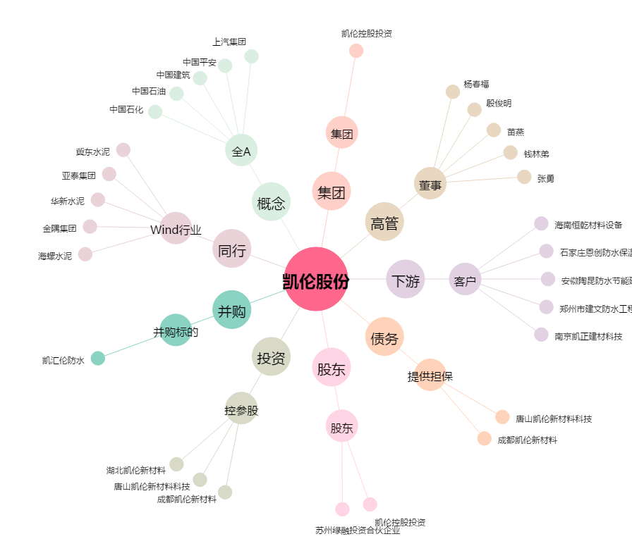
凯伦股份[300715.SZ] - 关系概览图

